Plan1
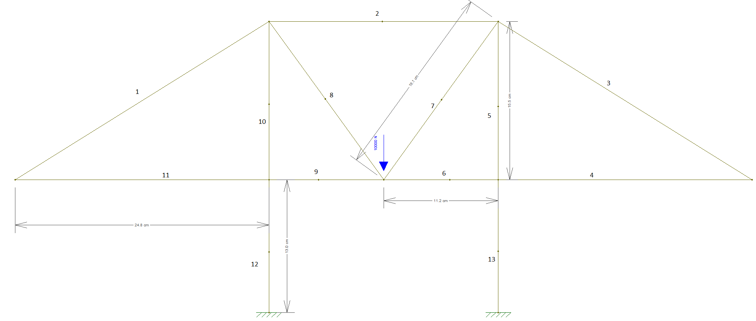
Barra | Força axial (N) | Força cortante (N) | Momento fletor
1 | 0 | 0 | 0
2 | -7 | 0 | 0
3 | 0 | 0 | 0
4 | 0 | 0 | 0
5 | -10 | 0 | 0
6 | 0 | 0 | 0
7 | 12 | 0 | 0
8 | 12 | 0 | 0
9 | 0 | 0 | 0
10 | -10 | 0 | 0
11 | 0 | 0 | 0
12 | -10 | 0 | 0
13 | -10 | 0 | 0

